Semanas 1 - 4
www.bibliotecaderutinas.com |  |  |  |  | Gorgeous Glutes
Semanas 1 - 4
 | W1 | W2 | W3 | W4 |  |  | W1 | W2 | W3 | W4 |  |  | W1 | W2 | W3 | W4
Dia 1 - Sesion A | Peso | Peso | Peso | Peso |  | Dia 2 - Sesion B | Peso | Peso | Peso | Peso |  | Dia 3 - Sesion C | Peso | Peso | Peso | Peso
Hip Thrust peso corporal |  |  |  |  | 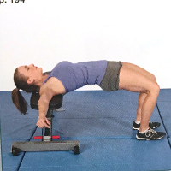 | Puente de gluteos a una pierna |  |  |  |  | 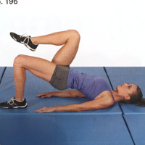 | Puente de gluteo con barra |  |  |  |  | 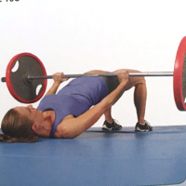

3 sets, 20 reps |  |  |  |  |  | 3 sets, 20 reps per side |  |  |  |  |  | 3 sets, 10 reps

Sentadilla peso corporal |  |  |  |  | 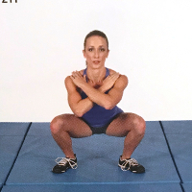 | Zancadas peso corporal |  |  |  |  | 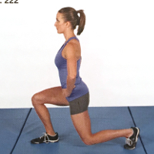 | Sentadilla goblet profunda |  |  |  |  | 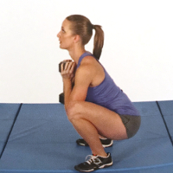

3 sets, 20 reps |  |  |  |  |  | 3 sets, 10-20 reps per side |  |  |  |  |  | 3 sets, 10 reps

Hiperextension |  |  |  |  | 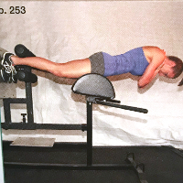 | Reverse hyper |  |  |  |  | 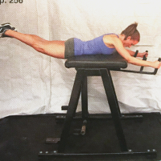 | Peso muerto rumano con mancuernas |  |  |  |  | 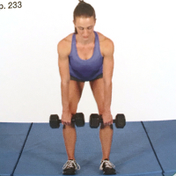

3 sets, 20 reps |  |  |  |  |  | 3 sets, 20 reps |  |  |  |  |  | 3 sets, 10 reps

Lying clam lateral |  |  |  |  | 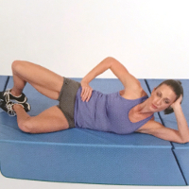 | Abduccion lateral recostado |  |  |  |  | 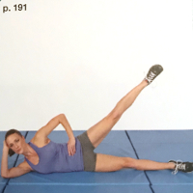 | Abduccion con cable |  |  |  |  | 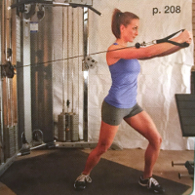

1 set, 30 reps per side |  |  |  |  |  | 1 set, 30 reps per side |  |  |  |  |  | 1 set, 10 reps per side

Semanas 5 - 8
Gorgeous Glutes
Semanas 5 - 8
 | W5 | W6 | W7 | W8 |  |  | W5 | W6 | W7 | W8 |  |  | W5 | W6 | W7 | W8
Dia 1 - Sesion A | Peso | Peso | Peso | Peso |  | Dia 2 - Sesion B | Peso | Peso | Peso | Peso |  | Dia 3 - Sesion C | Peso | Peso | Peso | Peso
Hip thrust con barra |  |  |  |  | 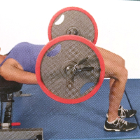 | Hip thurst a una pierna apoyado en banco |  |  |  |  | 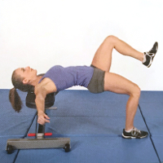 | Puente de gluteos con barra |  |  |  |  | 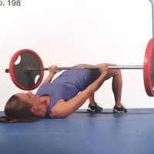

3 sets, 8-12 reps |  |  |  |  |  | 3 sets, 8-12 reps per side |  |  |  |  |  | 3 sets, 10 reps

Sentadilla frontal con barra |  |  |  |  | 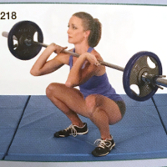 | Sentadilla skater peso corporal |  |  |  |  | 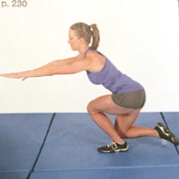 | Sentadilla zercher barra |  |  |  |  | 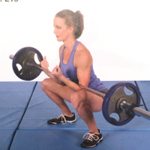

3 sets, 8-12 reps |  |  |  |  |  | 3 sets, 8-12 reps per side |  |  |  |  |  | 3 sets, 10 reps

Peso muerto rumano con barra |  |  |  |  | 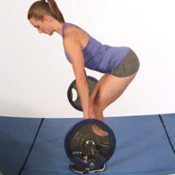 | Peso muerto a una pierna con mancuerna |  |  |  |  | 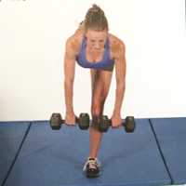 | Hiperextension con mancuerna |  |  |  |  | 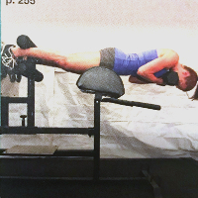

3 sets, 8-12 reps |  |  |  |  |  | 3 sets, 8-12 reps per side |  |  |  |  |  | 3 sets, 10 reps

Abducciones con banda resistencia sentado |  |  |  |  | 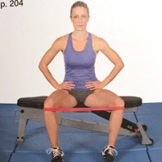 | Abduccion con cable |  |  |  |  | 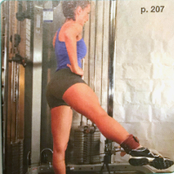 | Abduccion lateral |  |  |  |  | 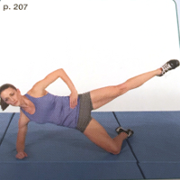

1 set, 30 reps |  |  |  |  |  | 1 set, 30 reps per side |  |  |  |  |  | 1 set, 12 reps per side

Semanas 9 - 12
Gorgeous Glutes
Semanas 9 - 12
 | W9 | W10 | W11 | W12 |  |  | W9 | W10 | W11 | W12 |  |  | W9 | W10 | W11 | W12
Dia 1 - Sesion A | Peso | Peso | Peso | Peso |  | Dia 2 - Sesion B | Peso | Peso | Peso | Peso |  | Dia 3 - Sesion C | Peso | Peso | Peso | Peso
Hip thrust con barra |  |  |  |  | 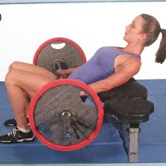 | Hip thrust con pie elevado y hombros apoyados |  |  |  |  | 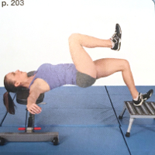 | Hip thrust con barra con pausa |  |  |  |  | 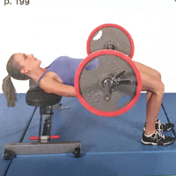

3 sets, 20 reps (nonstop) |  |  |  |  |  | 3 sets, 6 reps/side (3s pause) |  |  |  |  |  | 3 sets, 10 reps (6, 1, 1, 1, 1)

Sentadilla bulgara con mancuernas |  |  |  |  | 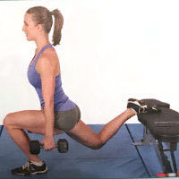 | Box squats con barra |  |  |  |  | 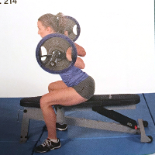 | Step up con mancuernas |  |  |  |  | 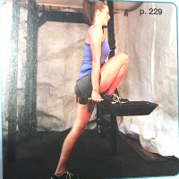

3 sets, 12 reps per side |  |  |  |  |  | 3 sets, 6 reps |  |  |  |  |  | 3 sets, 8 reps per side

Peso muerto americano |  |  |  |  | 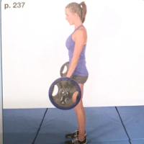 | Hiperextension con una pierna recogida |  |  |  |  | 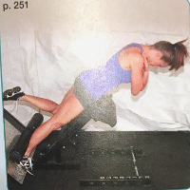 | Kettlebell swing |  |  |  |  | 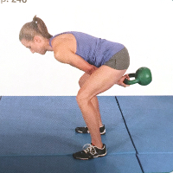

3 sets, 8 reps |  |  |  |  |  | 3 sets, 12 reps per side |  |  |  |  |  | 3 sets, 20 reps

Leñador frontal rodilla en suelo |  |  |  |  | 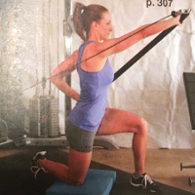 | Abduccion con cable |  |  |  |  |  | Abduccion lateral

1 set, 15 reps per side |  |  |  |  |  | 1 set, 15 reps per side |  |  |  |  |  | 1 set, 15 reps per side

